아큐네틱스 Log 정리
Acunetix Web Vulnerability Scanner

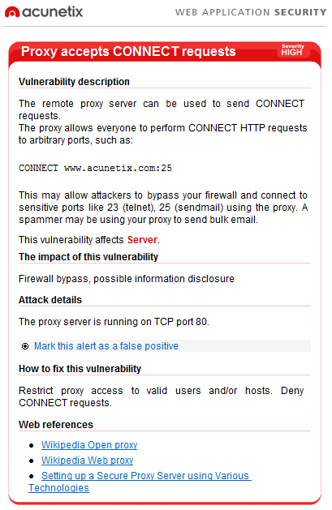
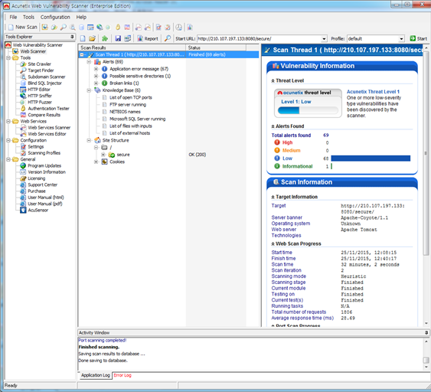
Log | How to Fix | 담당자
Proxy Accept CONNECT request | 80번포트를 사용중이었던 apache 서비스를 stop시켜 해결 | 양경석 | 중요도 높음 | 무조건 고치기 | 해결전 -----------> | 해결후 ----------->
Application error message |  | 조은상/홍명기 | 중요도 낮음 | 봐서 안고쳐도 됨(설명 필요)
Possible sensitive directories |  | 이수훈 | 중요도 낮음 | 봐서 안고쳐도 됨(설명 필요)
Broken links |  | 이수훈 | 중요도 낮음 | 봐서 안고쳐도 됨(설명 필요)

